F02.CFG-Paths
 |  | VVSS, Info Romana, 2025-2026

F02. Actualizarea unui produs (validarea modificarilor aduse)

F02. Covered source code |  |  | F02. Control Flow Graph (CFG) | F02. Cyclomatic Complexity (CC)

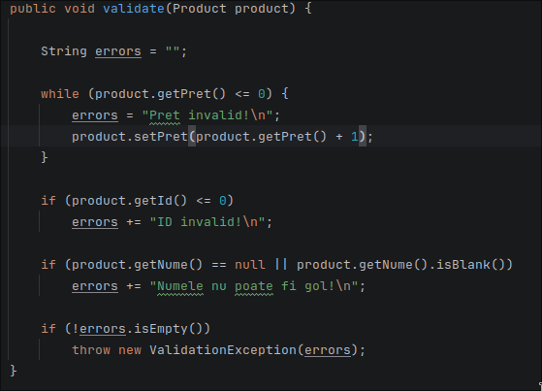
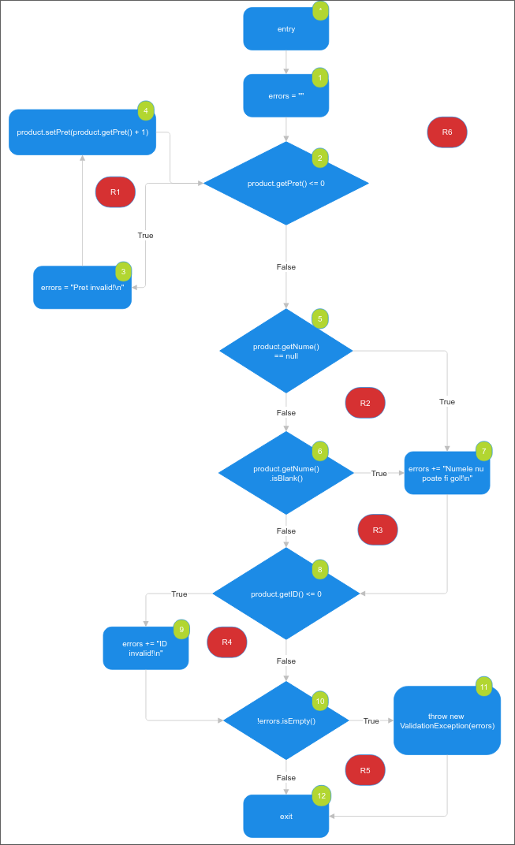
Line No. | Source code |  | Se va insera CFG asociat codului sursa testat (poza, diagrama, etc.). | CC1 = No. of regions = |  | 6
Req02_L01 | … |  |  | CC2 = Edges - Nodes + 2 = |  | 15-11+2
Req02_L02 | … |  | <Req02 CFG > | CC3 = No. of Conditions + 1 = |  | 5+1
Req02_L03 | …
... | …
.. | … |  |  | F02. Individual Paths
... | …
 |  |  |  | Path No. | Path |  | McCabe
 |  |  |  | F02_P01 | 1 – 2(F) – 5(F) – 6(F) – 8(F) – 10(F) – 12
 |  |  |  | F02_P02 | 1 – 2(T) – 3 – 4 – 2(F) – 5(F) – 6(F) – 8(F) – 10(F) – 12 |  | p1
 |  |  |  | F02_P03 | 1 – 2(F) – 5(T) – 7 – 8(F) – 10(F) – 12 |  | p1
 |  |  |  | F02_P04 | 1 – 2(F) – 5(F) – 6(T) – 7 – 8(F) – 10(F) – 12 |  | p1
 |  |  |  | F02_P05 | 1 – 2(F) – 5(F) – 6(F) – 8(T) – 9 – 10(F) – 12 |  | p1
 |  |  |  | F02_P06 | 1 – 2(F) – 5(F) – 6(F) – 8(F) – 10(T) – 11 – 12 |  | p1
 |  |  |  | F02_P07 | 1 – 2(T) – 3 – 4 – 2(F) – 5(T) – 7 – 8(F) – 10(F) – 12 |  | p2
 |  |  |  | F02_P08 | 1 – 2(T) – 3 – 4 – 2(F) – 5(F) – 6(T) – 7 – 8(F) – 10(F) – 12 |  | p2
 |  |  |  | F02_P09 | 1 – 2(T) – 3 – 4 – 2(F) – 5(F) – 6(F) – 8(T) – 9 – 10(F) – 12 |  | p2
 |  |  |  | F02_P10 | 1 – 2(T) – 3 – 4 – 2(F) – 5(F) – 6(F) – 8(F) – 10(T) – 11 – 12 |  | p2
 |  |  |  | F02_P11 | 1 – 2(F) – 5(T) – 7 – 8(T) – 9 – 10(F) – 12 |  | p3
 |  |  |  | F02_P12 | 1 – 2(F) – 5(T) – 7 – 8(F) – 10(T) – 11 – 12 |  | p3
 |  |  |  | F02_P13 | 1 – 2(F) – 5(F) – 6(T) – 7 – 8(T) – 9 – 10(F) – 12 |  | p4
 |  |  |  | F02_P14 | 1 – 2(F) – 5(F) – 6(T) – 7 – 8(F) – 10(T) – 11 – 12 |  | p4
 |  |  |  | F02_P15 | 1 – 2(F) – 5(F) – 6(F) – 8(T) – 9 – 10(T) – 11 – 12 |  | p5
 |  |  |  | F02_P16 | 1 – 2(T) – 3 – 4 – 2(F) – 5(T) – 7 – 8(T) – 9 – 10(F) – 12 |  | p7
 |  |  |  | F02_P17 | 1 – 2(T) – 3 – 4 – 2(F) – 5(T) – 7 – 8(F) – 10(T) – 11 – 12 |  | p7
 |  |  |  | F02_P18 | 1 – 2(T) – 3 – 4 – 2(F) – 5(F) – 6(T) – 7 – 8(T) – 9 – 10(F) – 12 |  | p8
 |  |  |  | F02_P19 | 1 – 2(T) – 3 – 4 – 2(F) – 5(F) – 6(T) – 7 – 8(F) – 10(T) – 11 – 12 |  | p8
 |  |  |  | F02_P20 | 1 – 2(T) – 3 – 4 – 2(F) – 5(F) – 6(F) – 8(T) – 9 – 10(T) – 11 – 12 |  | p9
 |  |  |  | F02_P21 | 1 – 2(F) – 5(T) – 7 – 8(T) – 9 – 10(T) – 11 – 12 |  | p11
 |  |  |  | F02_P22 | 1 – 2(F) – 5(F) – 6(T) – 7 – 8(T) – 9 – 10(T) – 11 – 12 |  | p13
 |  |  |  | F02_P23 | 1 – 2(T) – 3 – 4 – 2(F) – 5(T) – 7 – 8(T) – 9 – 10(T) – 11 – 12 |  | p16
 |  |  |  | F02_P24 | 1 – 2(T) – 3 – 4 – 2(F) – 5(F) – 6(T) – 7 – 8(T) – 9 – 10(T) – 11 – 12 |  | p18

